Sheet1
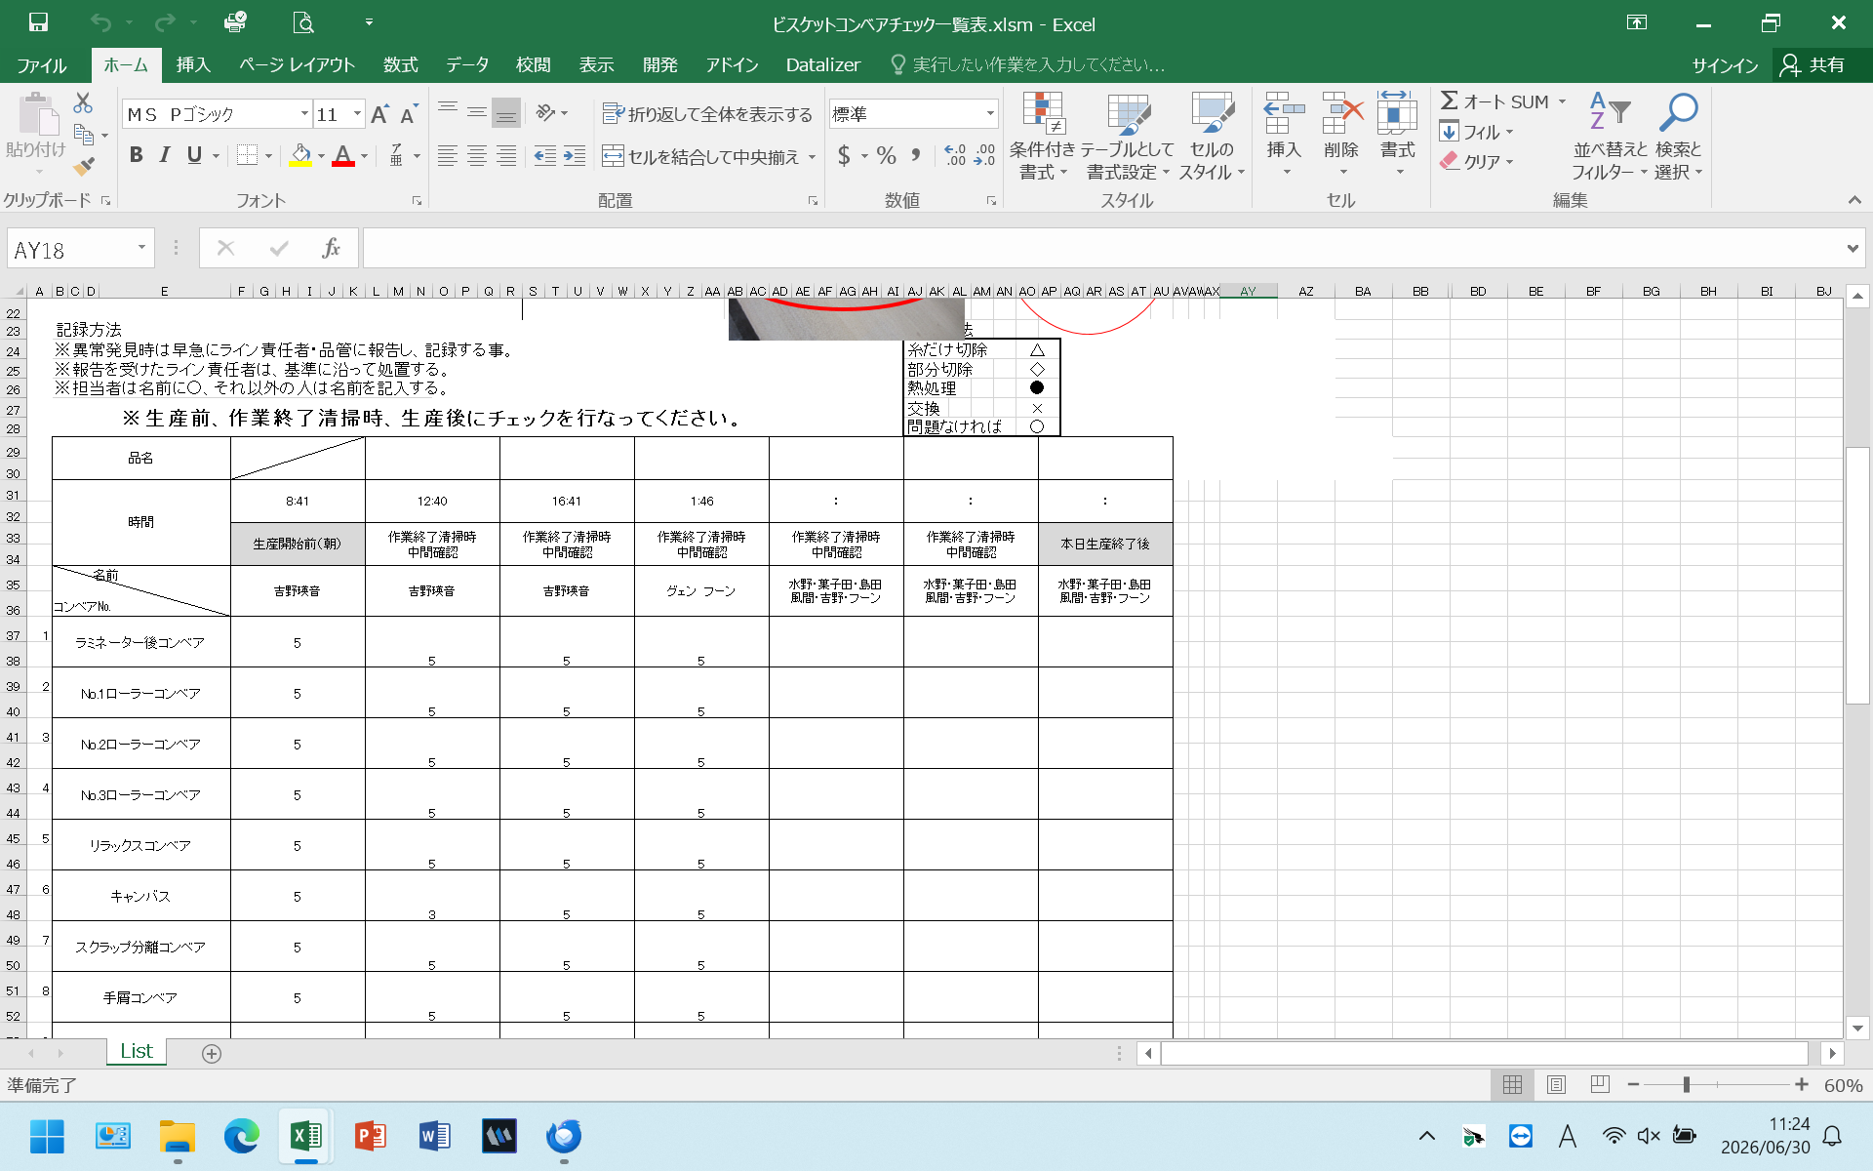
ビスケットコンベアチェック表修正箇所
①私のPCでは問題ないのですが、他のPCやタブレットで開くと15行目と17行目が隠れてしまい入力ができません。（1度保存すると出てくるので再度その部分のみ入力が必要です）
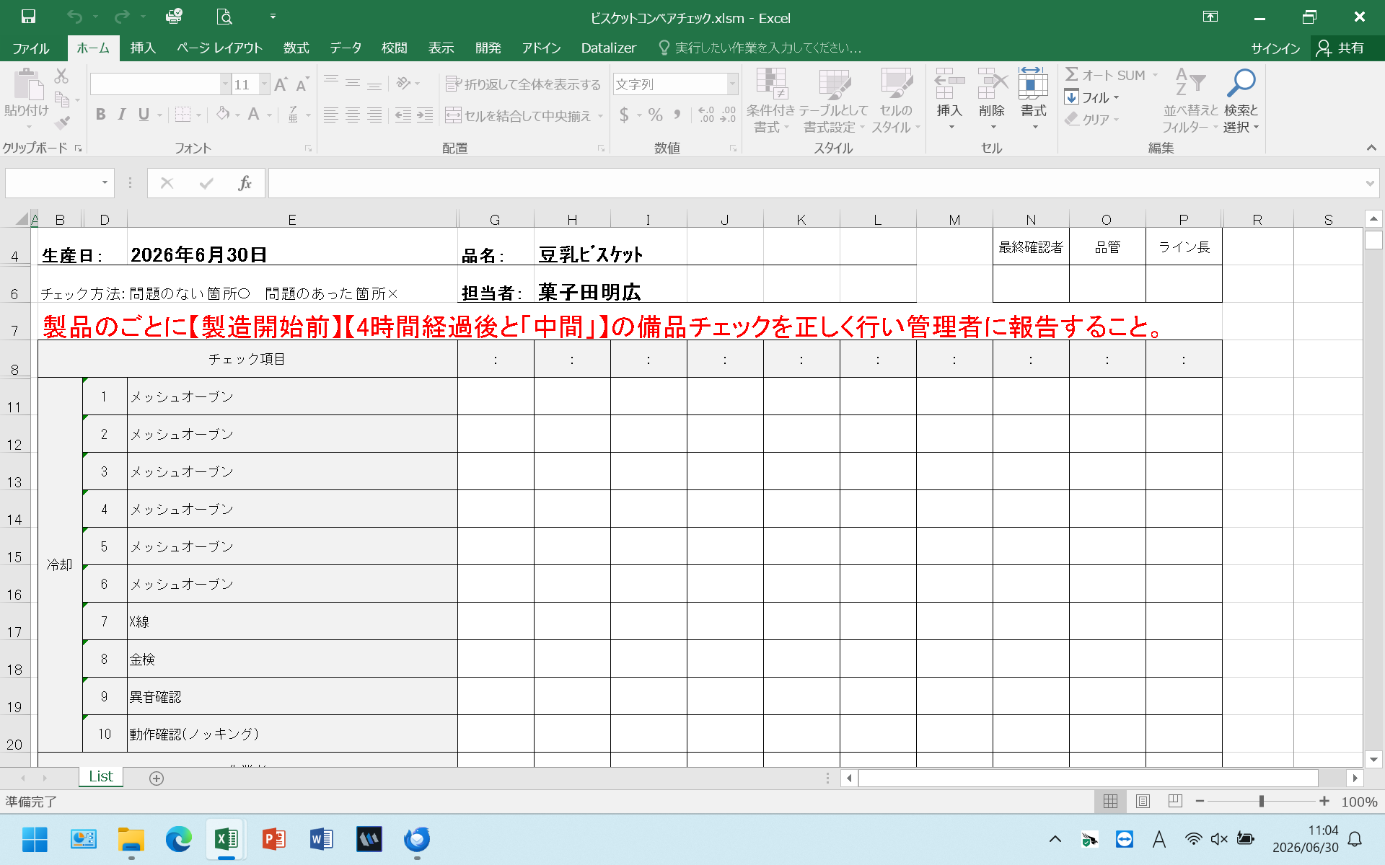

②チェック表確認未実施一覧から開いて、品管のサインをするとライン長に名前が反映されます。
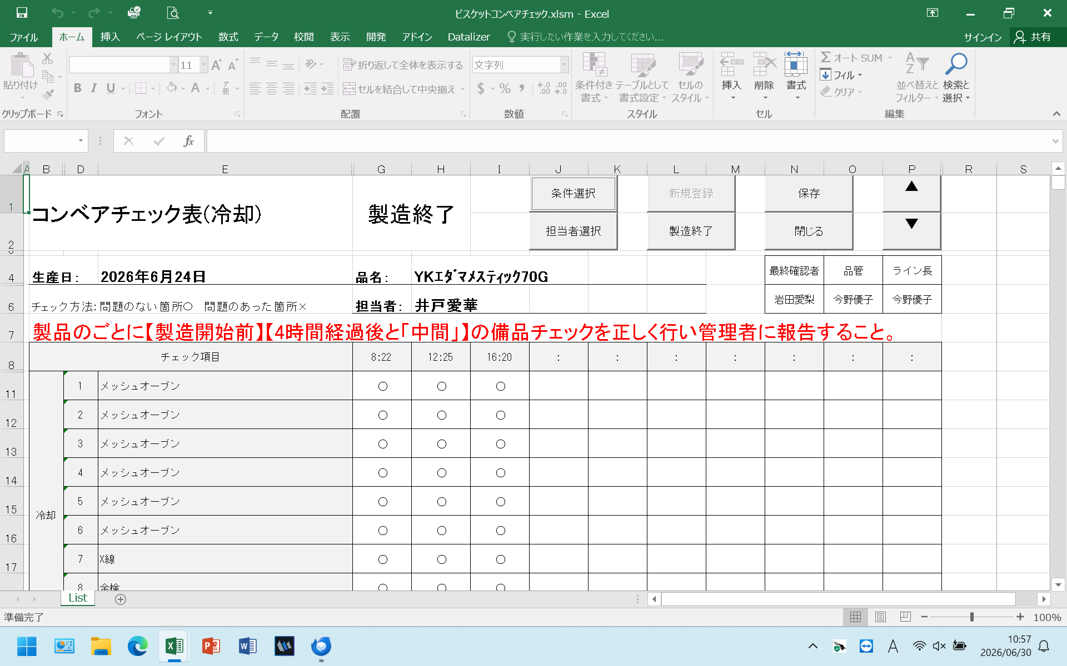

③コンベアチェック一覧表を開くと、確認者のサインが反映されていません。
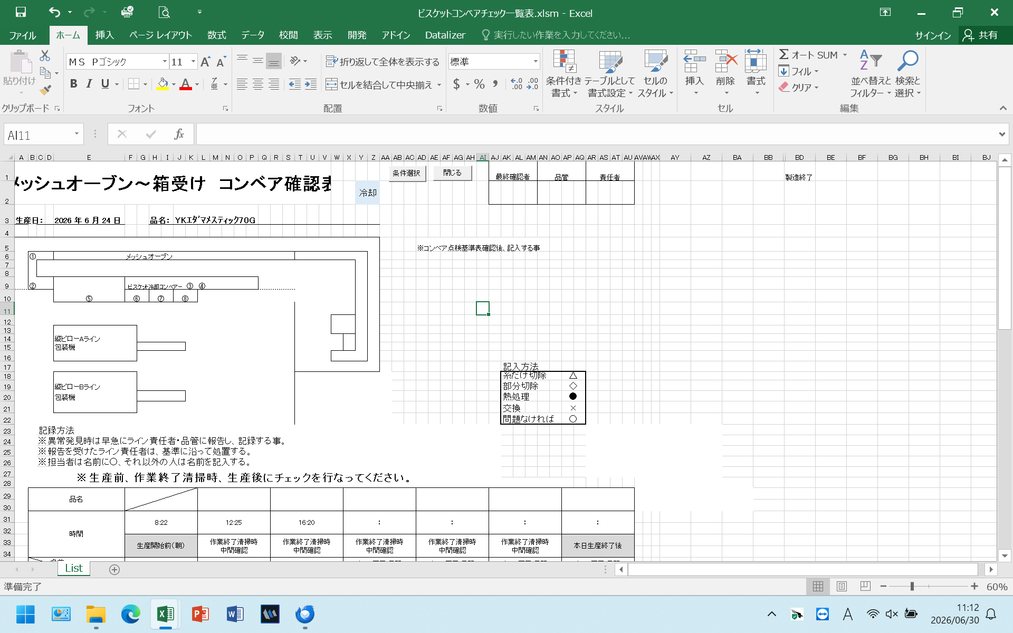

④コンベアチェック一覧表を開くと、生産終了分が作業終了清掃時・中間確認の箇所に反映されます。
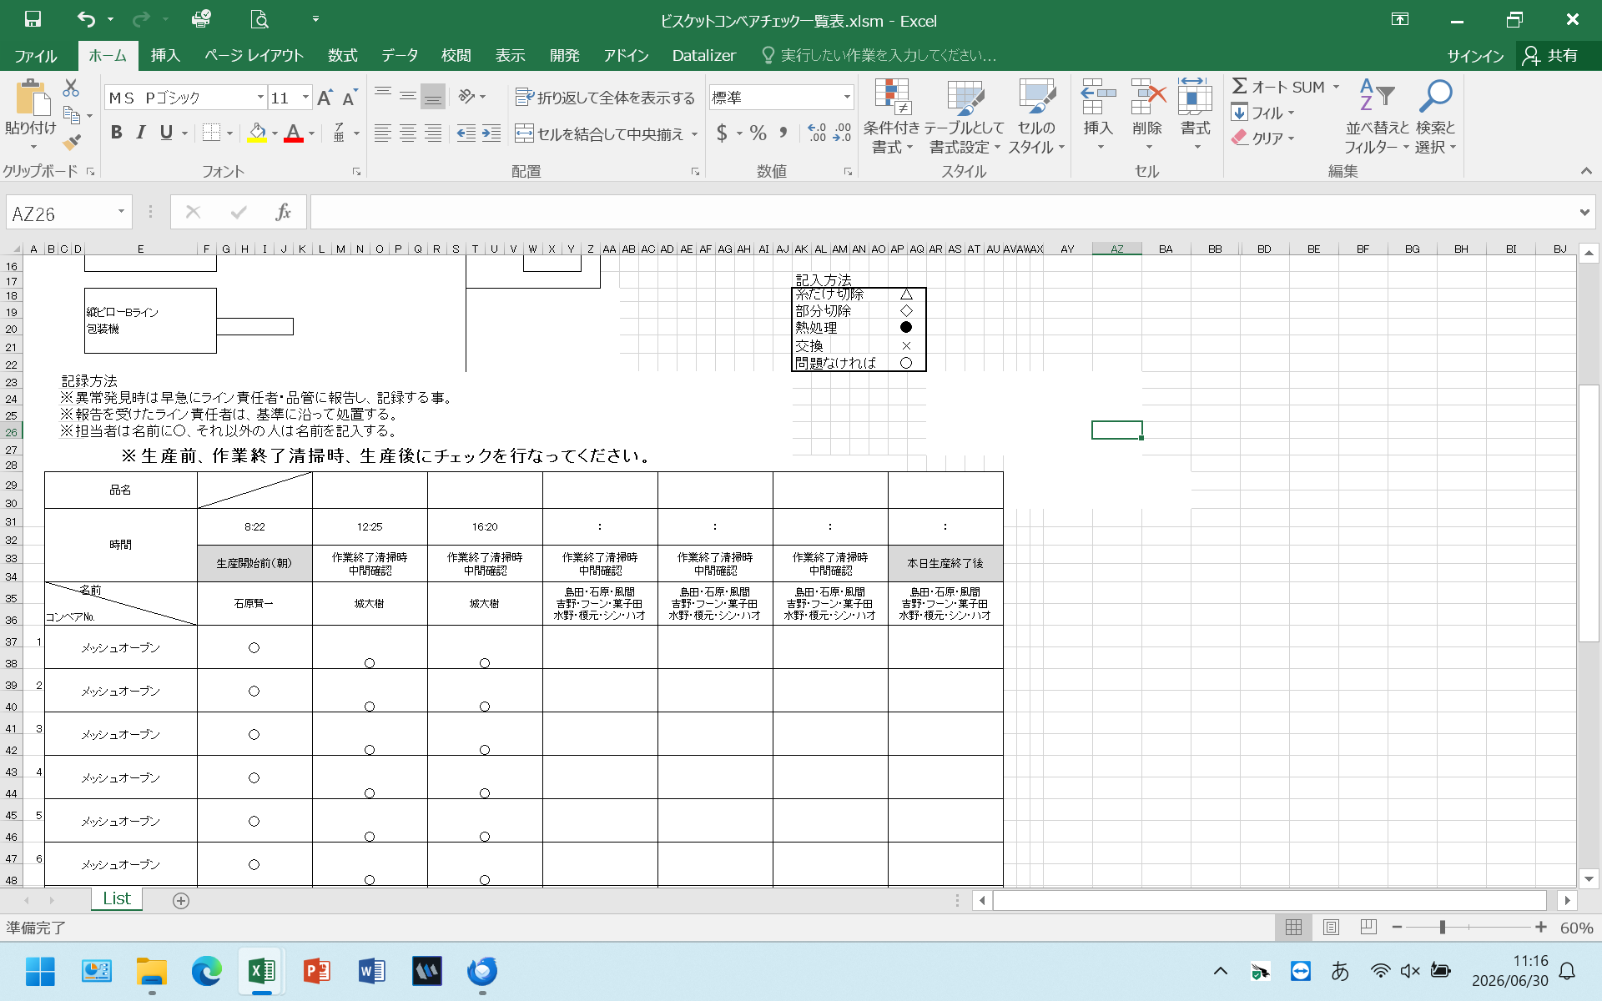

⑤コンベアチェック一覧表から過去の入力分を確認すると、表示がおかしくなっています。
ビスケット成型ですが、コンベアチェックの大幅な改定があり25/7/17～26/1/21まで入力しています

